상품제안서
인견한지 흑선 (중/독판) 전통부채 | 상품코드: F19160

 |  |  |  |  |  |  | 02-412-0044 | www.easy1.co.kr
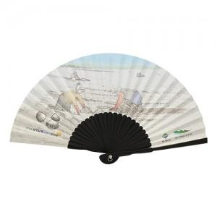

【상세/제작정보】 | 옵셋인쇄 단면

【인쇄/포장옵션】 | 풀칼라 / 포장불가능

【공급단가】 | 수량 | 1,000~ | 2,000~ | 3,000~ | 5,000~ | 10,000~
*VAT별도 | 기본형 | 4,350원 | 4,200원 | 4,060원 | 3,910원 | 3,770원

【상품 URL】 | http://www.easy1.co.kr/src/goods_detail.php?gdno=19160

